Feuil1
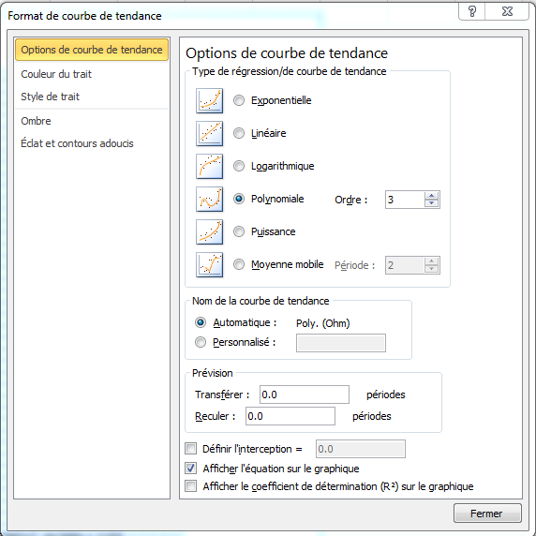
Ohm | T°
2391 | -20 | 2393 | selon coefficients de la droite de régression de la courbe de tendance exponentielle des données fournies | Sélectionner le graphique puis la courbe de tendance
2015 | -15 | 2012 | R=f(t) | menu, Outils de graphique, Disposition, Mise en forme de la sélection.
1684 | -10 | 1681 | y = -0,0053*x^3 + 0,7662*x^2 - 44,566*x + 1153 | ou bien click droit sur la courbe et sélectionne
1394 | -5 | 1396 |  | Format de la courbe de tendance
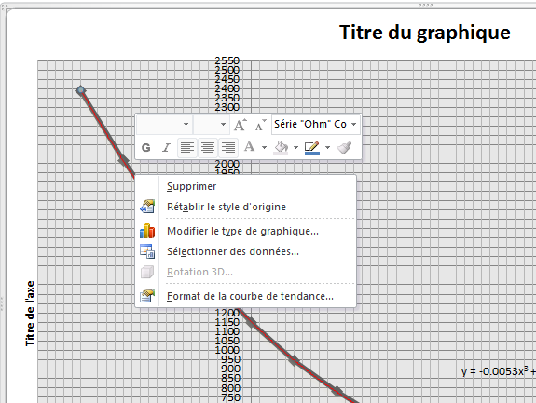
1149 | 0 | 1153
946 | 5 | 949
779 | 10 | 779
641 | 15 | 639
528 | 20 | 526
437 | 25 | 435
361 | 30 | 363
252 | 40 | 257
177 | 50 | 178
 | 45 | 216

